LevelC_电能量市场出清电价
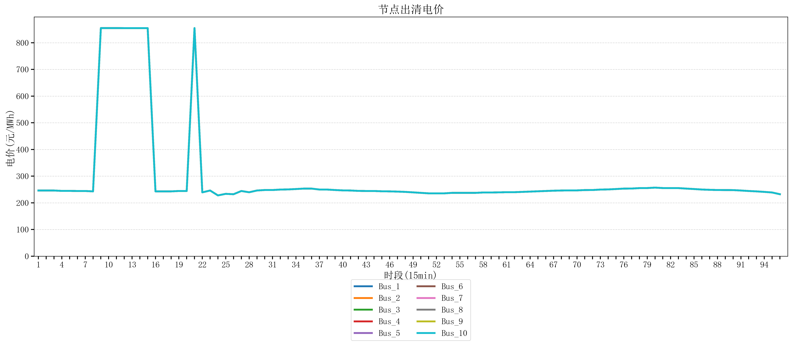
节点编号 | 电价类型 | 时段1 | 时段2 | 时段3 | 时段4 | 时段5 | 时段6 | 时段7 | 时段8 | 时段9 | 时段10 | 时段11 | 时段12 | 时段13 | 时段14 | 时段15 | 时段16 | 时段17 | 时段18 | 时段19 | 时段20
id | price_type | t1 | t2 | t3 | t4 | t5 | t6 | t7 | t8 | t9 | t10 | t11 | t12 | t13 | t14 | t15 | t16 | t17 | t18 | t19 | t20
str | str | float64 | float64 | float64 | float64 | float64 | float64 | float64 | float64 | float64 | float64 | float64 | float64 | float64 | float64 | float64 | float64 | float64 | float64 | float64 | float64
Bus_1 | 电能量电价 | 246.16228 | 246.16228 | 246.16228 | 244.72448 | 244.72448 | 244.32044 | 244.32044 | 242.88264 | 854.88856 | 854.88856 | 854.88856 | 854.79162105 | 854.79162105 | 854.79162105 | 854.79162105 | 242.88264 | 242.88264 | 242.88264 | 244.32044 | 244.32044
Bus_2 | 电能量电价 | 246.16228 | 246.16228 | 246.16228 | 244.72448 | 244.72448 | 244.32044 | 244.32044 | 242.88264 | 854.88856 | 854.88856 | 854.88856 | 854.79162105 | 854.79162105 | 854.79162105 | 854.79162105 | 242.88264 | 242.88264 | 242.88264 | 244.32044 | 244.32044
Bus_3 | 电能量电价 | 246.16228 | 246.16228 | 246.16228 | 244.72448 | 244.72448 | 244.32044 | 244.32044 | 242.88264 | 854.88856 | 854.88856 | 854.88856 | 854.79162105 | 854.79162105 | 854.79162105 | 854.79162105 | 242.88264 | 242.88264 | 242.88264 | 244.32044 | 244.32044
Bus_4 | 电能量电价 | 246.16228 | 246.16228 | 246.16228 | 244.72448 | 244.72448 | 244.32044 | 244.32044 | 242.88264 | 854.88856 | 854.88856 | 854.88856 | 854.79162105 | 854.79162105 | 854.79162105 | 854.79162105 | 242.88264 | 242.88264 | 242.88264 | 244.32044 | 244.32044
Bus_5 | 电能量电价 | 246.16228 | 246.16228 | 246.16228 | 244.72448 | 244.72448 | 244.32044 | 244.32044 | 242.88264 | 854.88856 | 854.88856 | 854.88856 | 854.79162105 | 854.79162105 | 854.79162105 | 854.79162105 | 242.88264 | 242.88264 | 242.88264 | 244.32044 | 244.32044
Bus_6 | 电能量电价 | 246.16228 | 246.16228 | 246.16228 | 244.72448 | 244.72448 | 244.32044 | 244.32044 | 242.88264 | 854.88856 | 854.88856 | 854.88856 | 854.79162105 | 854.79162105 | 854.79162105 | 854.79162105 | 242.88264 | 242.88264 | 242.88264 | 244.32044 | 244.32044
Bus_7 | 电能量电价 | 246.16228 | 246.16228 | 246.16228 | 244.72448 | 244.72448 | 244.32044 | 244.32044 | 242.88264 | 854.88856 | 854.88856 | 854.88856 | 854.79162105 | 854.79162105 | 854.79162105 | 854.79162105 | 242.88264 | 242.88264 | 242.88264 | 244.32044 | 244.32044
Bus_8 | 电能量电价 | 246.16228 | 246.16228 | 246.16228 | 244.72448 | 244.72448 | 244.32044 | 244.32044 | 242.88264 | 854.88856 | 854.88856 | 854.88856 | 854.79162105 | 854.79162105 | 854.79162105 | 854.79162105 | 242.88264 | 242.88264 | 242.88264 | 244.32044 | 244.32044
Bus_9 | 电能量电价 | 246.16228 | 246.16228 | 246.16228 | 244.72448 | 244.72448 | 244.32044 | 244.32044 | 242.88264 | 854.88856 | 854.88856 | 854.88856 | 854.79162105 | 854.79162105 | 854.79162105 | 854.79162105 | 242.88264 | 242.88264 | 242.88264 | 244.32044 | 244.32044
Bus_10 | 电能量电价 | 246.16228 | 246.16228 | 246.16228 | 244.72448 | 244.72448 | 244.32044 | 244.32044 | 242.88264 | 854.88856 | 854.88856 | 854.88856 | 854.79162105 | 854.79162105 | 854.79162105 | 854.79162105 | 242.88264 | 242.88264 | 242.88264 | 244.32044 | 244.32044
Bus_11 | 电能量电价 | 246.16228 | 246.16228 | 246.16228 | 244.72448 | 244.72448 | 244.32044 | 244.32044 | 242.88264 | 854.88856 | 854.88856 | 854.88856 | 854.79162105 | 854.79162105 | 854.79162105 | 854.79162105 | 242.88264 | 242.88264 | 242.88264 | 244.32044 | 244.32044
Bus_12 | 电能量电价 | 246.16228 | 246.16228 | 246.16228 | 244.72448 | 244.72448 | 244.32044 | 244.32044 | 242.88264 | 854.88856 | 854.88856 | 854.88856 | 854.79162105 | 854.79162105 | 854.79162105 | 854.79162105 | 242.88264 | 242.88264 | 242.88264 | 244.32044 | 244.32044
Bus_13 | 电能量电价 | 246.16228 | 246.16228 | 246.16228 | 244.72448 | 244.72448 | 244.32044 | 244.32044 | 242.88264 | 854.88856 | 854.88856 | 854.88856 | 854.79162105 | 854.79162105 | 854.79162105 | 854.79162105 | 242.88264 | 242.88264 | 242.88264 | 244.32044 | 244.32044
Bus_14 | 电能量电价 | 246.16228 | 246.16228 | 246.16228 | 244.72448 | 244.72448 | 244.32044 | 244.32044 | 242.88264 | 854.88856 | 854.88856 | 854.88856 | 854.79162105 | 854.79162105 | 854.79162105 | 854.79162105 | 242.88264 | 242.88264 | 242.88264 | 244.32044 | 244.32044
Bus_15 | 电能量电价 | 246.16228 | 246.16228 | 246.16228 | 244.72448 | 244.72448 | 244.32044 | 244.32044 | 242.88264 | 854.88856 | 854.88856 | 854.88856 | 854.79162105 | 854.79162105 | 854.79162105 | 854.79162105 | 242.88264 | 242.88264 | 242.88264 | 244.32044 | 244.32044
Bus_16 | 电能量电价 | 246.16228 | 246.16228 | 246.16228 | 244.72448 | 244.72448 | 244.32044 | 244.32044 | 242.88264 | 854.88856 | 854.88856 | 854.88856 | 854.79162105 | 854.79162105 | 854.79162105 | 854.79162105 | 242.88264 | 242.88264 | 242.88264 | 244.32044 | 244.32044
Bus_17 | 电能量电价 | 246.16228 | 246.16228 | 246.16228 | 244.72448 | 244.72448 | 244.32044 | 244.32044 | 242.88264 | 854.88856 | 854.88856 | 854.88856 | 854.79162105 | 854.79162105 | 854.79162105 | 854.79162105 | 242.88264 | 242.88264 | 242.88264 | 244.32044 | 244.32044
Bus_18 | 电能量电价 | 246.16228 | 246.16228 | 246.16228 | 244.72448 | 244.72448 | 244.32044 | 244.32044 | 242.88264 | 854.88856 | 854.88856 | 854.88856 | 854.79162105 | 854.79162105 | 854.79162105 | 854.79162105 | 242.88264 | 242.88264 | 242.88264 | 244.32044 | 244.32044
Bus_19 | 电能量电价 | 246.16228 | 246.16228 | 246.16228 | 244.72448 | 244.72448 | 244.32044 | 244.32044 | 242.88264 | 854.88856 | 854.88856 | 854.88856 | 854.79162105 | 854.79162105 | 854.79162105 | 854.79162105 | 242.88264 | 242.88264 | 242.88264 | 244.32044 | 244.32044
Bus_20 | 电能量电价 | 246.16228 | 246.16228 | 246.16228 | 244.72448 | 244.72448 | 244.32044 | 244.32044 | 242.88264 | 854.88856 | 854.88856 | 854.88856 | 854.79162105 | 854.79162105 | 854.79162105 | 854.79162105 | 242.88264 | 242.88264 | 242.88264 | 244.32044 | 244.32044
Bus_21 | 电能量电价 | 246.16228 | 246.16228 | 246.16228 | 244.72448 | 244.72448 | 244.32044 | 244.32044 | 242.88264 | 854.88856 | 854.88856 | 854.88856 | 854.79162105 | 854.79162105 | 854.79162105 | 854.79162105 | 242.88264 | 242.88264 | 242.88264 | 244.32044 | 244.32044
Bus_22 | 电能量电价 | 246.16228 | 246.16228 | 246.16228 | 244.72448 | 244.72448 | 244.32044 | 244.32044 | 242.88264 | 854.88856 | 854.88856 | 854.88856 | 854.79162105 | 854.79162105 | 854.79162105 | 854.79162105 | 242.88264 | 242.88264 | 242.88264 | 244.32044 | 244.32044
Bus_23 | 电能量电价 | 246.16228 | 246.16228 | 246.16228 | 244.72448 | 244.72448 | 244.32044 | 244.32044 | 242.88264 | 854.88856 | 854.88856 | 854.88856 | 854.79162105 | 854.79162105 | 854.79162105 | 854.79162105 | 242.88264 | 242.88264 | 242.88264 | 244.32044 | 244.32044
Bus_24 | 电能量电价 | 246.16228 | 246.16228 | 246.16228 | 244.72448 | 244.72448 | 244.32044 | 244.32044 | 242.88264 | 854.88856 | 854.88856 | 854.88856 | 854.79162105 | 854.79162105 | 854.79162105 | 854.79162105 | 242.88264 | 242.88264 | 242.88264 | 244.32044 | 244.32044
Bus_25 | 电能量电价 | 246.16228 | 246.16228 | 246.16228 | 244.72448 | 244.72448 | 244.32044 | 244.32044 | 242.88264 | 854.88856 | 854.88856 | 854.88856 | 854.79162105 | 854.79162105 | 854.79162105 | 854.79162105 | 242.88264 | 242.88264 | 242.88264 | 244.32044 | 244.32044
Bus_26 | 电能量电价 | 246.16228 | 246.16228 | 246.16228 | 244.72448 | 244.72448 | 244.32044 | 244.32044 | 242.88264 | 854.88856 | 854.88856 | 854.88856 | 854.79162105 | 854.79162105 | 854.79162105 | 854.79162105 | 242.88264 | 242.88264 | 242.88264 | 244.32044 | 244.32044
Bus_27 | 电能量电价 | 246.16228 | 246.16228 | 246.16228 | 244.72448 | 244.72448 | 244.32044 | 244.32044 | 242.88264 | 854.88856 | 854.88856 | 854.88856 | 854.79162105 | 854.79162105 | 854.79162105 | 854.79162105 | 242.88264 | 242.88264 | 242.88264 | 244.32044 | 244.32044
Bus_28 | 电能量电价 | 246.16228 | 246.16228 | 246.16228 | 244.72448 | 244.72448 | 244.32044 | 244.32044 | 242.88264 | 854.88856 | 854.88856 | 854.88856 | 854.79162105 | 854.79162105 | 854.79162105 | 854.79162105 | 242.88264 | 242.88264 | 242.88264 | 244.32044 | 244.32044
Bus_29 | 电能量电价 | 246.16228 | 246.16228 | 246.16228 | 244.72448 | 244.72448 | 244.32044 | 244.32044 | 242.88264 | 854.88856 | 854.88856 | 854.88856 | 854.79162105 | 854.79162105 | 854.79162105 | 854.79162105 | 242.88264 | 242.88264 | 242.88264 | 244.32044 | 244.32044
Bus_30 | 电能量电价 | 246.16228 | 246.16228 | 246.16228 | 244.72448 | 244.72448 | 244.32044 | 244.32044 | 242.88264 | 854.88856 | 854.88856 | 854.88856 | 854.79162105 | 854.79162105 | 854.79162105 | 854.79162105 | 242.88264 | 242.88264 | 242.88264 | 244.32044 | 244.32044
Bus_31 | 电能量电价 | 246.16228 | 246.16228 | 246.16228 | 244.72448 | 244.72448 | 244.32044 | 244.32044 | 242.88264 | 854.88856 | 854.88856 | 854.88856 | 854.79162105 | 854.79162105 | 854.79162105 | 854.79162105 | 242.88264 | 242.88264 | 242.88264 | 244.32044 | 244.32044
Bus_32 | 电能量电价 | 246.16228 | 246.16228 | 246.16228 | 244.72448 | 244.72448 | 244.32044 | 244.32044 | 242.88264 | 854.88856 | 854.88856 | 854.88856 | 854.79162105 | 854.79162105 | 854.79162105 | 854.79162105 | 242.88264 | 242.88264 | 242.88264 | 244.32044 | 244.32044
Bus_33 | 电能量电价 | 246.16228 | 246.16228 | 246.16228 | 244.72448 | 244.72448 | 244.32044 | 244.32044 | 242.88264 | 854.88856 | 854.88856 | 854.88856 | 854.79162105 | 854.79162105 | 854.79162105 | 854.79162105 | 242.88264 | 242.88264 | 242.88264 | 244.32044 | 244.32044
Bus_34 | 电能量电价 | 246.16228 | 246.16228 | 246.16228 | 244.72448 | 244.72448 | 244.32044 | 244.32044 | 242.88264 | 854.88856 | 854.88856 | 854.88856 | 854.79162105 | 854.79162105 | 854.79162105 | 854.79162105 | 242.88264 | 242.88264 | 242.88264 | 244.32044 | 244.32044
Bus_35 | 电能量电价 | 246.16228 | 246.16228 | 246.16228 | 244.72448 | 244.72448 | 244.32044 | 244.32044 | 242.88264 | 854.88856 | 854.88856 | 854.88856 | 854.79162105 | 854.79162105 | 854.79162105 | 854.79162105 | 242.88264 | 242.88264 | 242.88264 | 244.32044 | 244.32044
Bus_36 | 电能量电价 | 246.16228 | 246.16228 | 246.16228 | 244.72448 | 244.72448 | 244.32044 | 244.32044 | 242.88264 | 854.88856 | 854.88856 | 854.88856 | 854.79162105 | 854.79162105 | 854.79162105 | 854.79162105 | 242.88264 | 242.88264 | 242.88264 | 244.32044 | 244.32044
Bus_37 | 电能量电价 | 246.16228 | 246.16228 | 246.16228 | 244.72448 | 244.72448 | 244.32044 | 244.32044 | 242.88264 | 854.88856 | 854.88856 | 854.88856 | 854.79162105 | 854.79162105 | 854.79162105 | 854.79162105 | 242.88264 | 242.88264 | 242.88264 | 244.32044 | 244.32044
Bus_38 | 电能量电价 | 246.16228 | 246.16228 | 246.16228 | 244.72448 | 244.72448 | 244.32044 | 244.32044 | 242.88264 | 854.88856 | 854.88856 | 854.88856 | 854.79162105 | 854.79162105 | 854.79162105 | 854.79162105 | 242.88264 | 242.88264 | 242.88264 | 244.32044 | 244.32044
Bus_39 | 电能量电价 | 246.16228 | 246.16228 | 246.16228 | 244.72448 | 244.72448 | 244.32044 | 244.32044 | 242.88264 | 854.88856 | 854.88856 | 854.88856 | 854.79162105 | 854.79162105 | 854.79162105 | 854.79162105 | 242.88264 | 242.88264 | 242.88264 | 244.32044 | 244.32044
Bus_40 | 电能量电价 | 246.16228 | 246.16228 | 246.16228 | 244.72448 | 244.72448 | 244.32044 | 244.32044 | 242.88264 | 854.88856 | 854.88856 | 854.88856 | 854.79162105 | 854.79162105 | 854.79162105 | 854.79162105 | 242.88264 | 242.88264 | 242.88264 | 244.32044 | 244.32044
Bus_41 | 电能量电价 | 246.16228 | 246.16228 | 246.16228 | 244.72448 | 244.72448 | 244.32044 | 244.32044 | 242.88264 | 854.88856 | 854.88856 | 854.88856 | 854.79162105 | 854.79162105 | 854.79162105 | 854.79162105 | 242.88264 | 242.88264 | 242.88264 | 244.32044 | 244.32044
Bus_42 | 电能量电价 | 246.16228 | 246.16228 | 246.16228 | 244.72448 | 244.72448 | 244.32044 | 244.32044 | 242.88264 | 854.88856 | 854.88856 | 854.88856 | 854.79162105 | 854.79162105 | 854.79162105 | 854.79162105 | 242.88264 | 242.88264 | 242.88264 | 244.32044 | 244.32044
Bus_43 | 电能量电价 | 246.16228 | 246.16228 | 246.16228 | 244.72448 | 244.72448 | 244.32044 | 244.32044 | 242.88264 | 854.88856 | 854.88856 | 854.88856 | 854.79162105 | 854.79162105 | 854.79162105 | 854.79162105 | 242.88264 | 242.88264 | 242.88264 | 244.32044 | 244.32044
Bus_44 | 电能量电价 | 246.16228 | 246.16228 | 246.16228 | 244.72448 | 244.72448 | 244.32044 | 244.32044 | 242.88264 | 854.88856 | 854.88856 | 854.88856 | 854.79162105 | 854.79162105 | 854.79162105 | 854.79162105 | 242.88264 | 242.88264 | 242.88264 | 244.32044 | 244.32044
Bus_1 | 阻塞电价 | 0 | 0 | 0 | 0 | 0 | 0 | 0 | 0 | 0 | 0 | 0 | 0 | 0 | 0 | 0 | 0 | 0 | 0 | 0 | 0
Bus_2 | 阻塞电价 | 0 | 0 | 0 | 0 | 0 | 0 | 0 | 0 | 0 | 0 | 0 | 0 | 0 | 0 | 0 | 0 | 0 | 0 | 0 | 0
...

LevelC_电力电量平衡表单
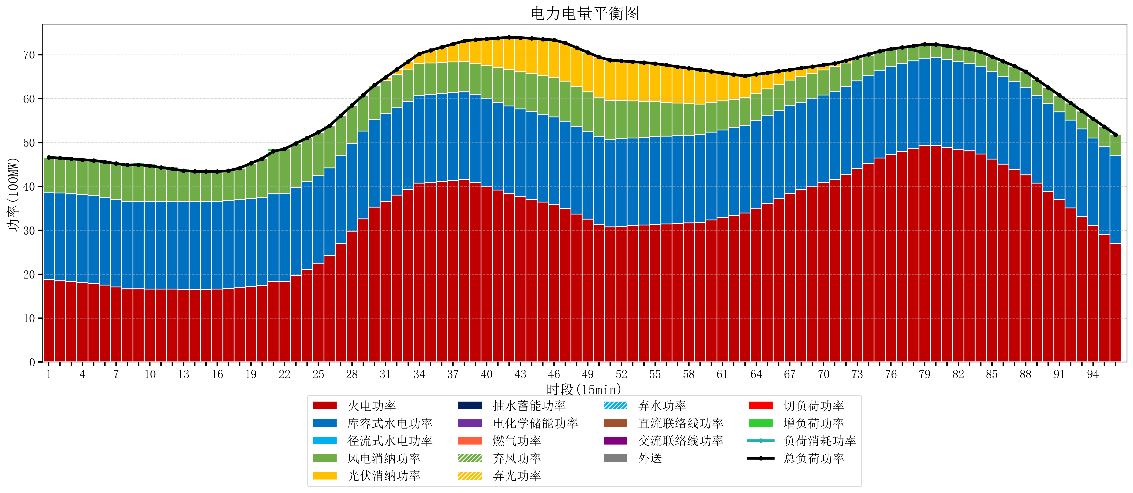
元件名称 | 时段1 | 时段2 | 时段3 | 时段4 | 时段5 | 时段6 | 时段7 | 时段8 | 时段9 | 时段10 | 时段11 | 时段12 | 时段13 | 时段14 | 时段15 | 时段16 | 时段17
name | t1 | t2 | t3 | t4 | t5 | t6 | t7 | t8 | t9 | t10 | t11 | t12 | t13 | t14 | t15 | t16 | t17
str | float64 | float64 | float64 | float64 | float64 | float64 | float64 | float64 | float64 | float64 | float64 | float64 | float64 | float64 | float64 | float64 | float64
火电功率 | 18.70939392 | 18.513214127 | 18.317034334 | 18.120854541 | 17.924674749 | 17.520009095 | 17.084070562 | 16.648132029 | 16.647357341 | 16.634858726 | 16.616509695 | 16.598160665 | 16.579811634 | 16.571700831 | 16.570171745 | 16.60120704 | 16.809492096
库容式水电功率 | 20 | 20 | 20 | 20 | 20 | 20 | 20 | 20 | 20 | 20 | 20 | 20 | 20 | 20 | 20 | 20 | 20
径流式水电功率 | 0 | 0 | 0 | 0 | 0 | 0 | 0 | 0 | 0 | 0 | 0 | 0 | 0 | 0 | 0 | 0 | 0
风电消纳功率 | 7.93 | 7.9469473684 | 7.9638947368 | 7.9808421053 | 7.9977894737 | 8.0673684211 | 8.1448421053 | 8.2223157895 | 8.2997894737 | 8.0623157895 | 7.7136842105 | 7.3650526316 | 7.0164210526 | 6.8623157895 | 6.8332631579 | 6.8042105263 | 6.7751578947
光伏消纳功率 | 0 | 0 | 0 | 0 | 0 | 0 | 0 | 0 | 0 | 0 | 0 | 0 | 0 | 0 | 0 | 0 | 0
抽水蓄能功率 | 0 | 0 | 0 | 0 | 0 | 0 | 0 | 0 | 0 | 0 | 0 | 0 | 0 | 0 | 0 | 0 | 0
电化学储能功率 | 0 | 0 | 0 | 0 | 0 | 0 | 0 | 0 | 0 | 0 | 0 | 0 | 0 | 0 | 0 | 0 | 0
燃气功率 | 0 | 0 | 0 | 0 | 0 | 0 | 0 | 0 | 0 | 0 | 0 | 0 | 0 | 0 | 0 | 0 | 0
直流联络线功率 | 0 | 0 | 0 | 0 | 0 | 0 | 0 | 0 | 0 | 0 | 0 | 0 | 0 | 0 | 0 | 0 | 0
交流联络线功率 | 0 | 0 | 0 | 0 | 0 | 0 | 0 | 0 | 0 | 0 | 0 | 0 | 0 | 0 | 0 | 0 | 0
负荷消耗功率 | 46.63939392 | 46.460161496 | 46.280929071 | 46.101696647 | 45.922464222 | 45.587377516 | 45.228912667 | 44.870447818 | 44.947146814 | 44.697174515 | 44.330193906 | 43.963213296 | 43.596232687 | 43.43401662 | 43.403434903 | 43.405417566 | 43.584649991
外送 | 0 | 0 | 0 | 0 | 0 | 0 | 0 | 0 | 0 | 0 | 0 | 0 | 0 | 0 | 0 | 0 | 0
总负荷功率 | 46.63939392 | 46.460161496 | 46.280929071 | 46.101696647 | 45.922464222 | 45.587377516 | 45.228912667 | 44.870447818 | 44.947146814 | 44.697174515 | 44.330193906 | 43.963213296 | 43.596232687 | 43.43401662 | 43.403434903 | 43.405417566 | 43.584649991
弃风功率 | 0 | 0 | 0 | 0 | 0 | 0 | 0 | 0 | 0 | 0 | 0 | 0 | 0 | 0 | 0 | 0 | 0
弃光功率 | 0 | 0 | 0 | 0 | 0 | 0 | 0 | 0 | 0 | 0 | 0 | 0 | 0 | 0 | 0 | 0 | 0
弃水功率 | 0 | 0 | 0 | 0 | 0 | 0 | 0 | 0 | 0 | 0 | 0 | 0 | 0 | 0 | 0 | 0 | 0
切负荷功率 | 0 | 0 | 0 | 0 | 0 | 0 | 0 | 0 | 0 | 0 | 0 | 0 | 0 | 0 | 0 | 0 | 0
增负荷功率 | 0 | 0 | 0 | 0 | 0 | 0 | 0 | 0 | 0.43516384514 | 0.54365639481 | 0.53514063424 | 0.52662487366 | 0.51810911309 | 0.38706390302 | 0.17724976115 | 0 | 0

